Data Structure
item | Analytics Diemensions | Details
1 | vin | full vin listed
2 | build | get from perperty, os version
3 | ccpufpn | dapeng & jiawei to sharethe new peoperty
4 | vmcufpn | dapeng & jiawei to sharethe new peoperty
5 | ignitionstate | Will be included one of off/accessory/run/start/invalid
6 | speed | real time speed
7 | eventid | Combination of event categority and event action
8 | attributes | be flexible to attach the wanted data per events' attributes, refer to dictionary in following pages
9 | time
10 | vehicletotaluptime | how long the vehicles stay at that version sw, not a J1 diemension
11 | uptime
12 | user ID | Ford GUID, @jiawei output the interface to NA for reading
13 | bootcount | IVI itselt boot times at an ignition cycle
14 | fesn | NA know how to read
 |  |  |  | phase5 ECG master

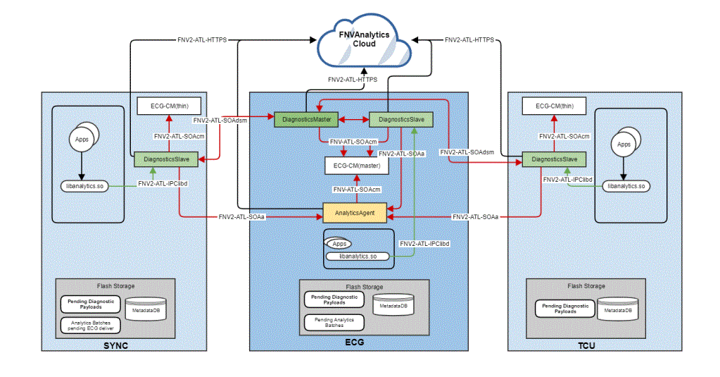
 | vehicle | decode the VIN in clode side | click

 |  |  |  | bootcount | 1
 |  |  |  | uptime | 30s

 |  |  | 10s later click
 |  |  |  | bootcount | 1
 |  |  |  | uptime | 40s

 |  |  | 10s later reboot
 |  |  |  | bootcount | 2
 |  |  |  | uptime | 0

Hardbutton - TS - ZT
Event Category | Event Action | Event ID - | Event Description | Additional Attributes
 |  | Generated, no client impact |  | Name | Value | Description
hardbutton | clicked | onHardbuttonClicked | 物理按键点击
 |  |  |  | property | <Node - Logical Input ID - xx> | xx - 0, 长按 1，短按 映射关系参考表格

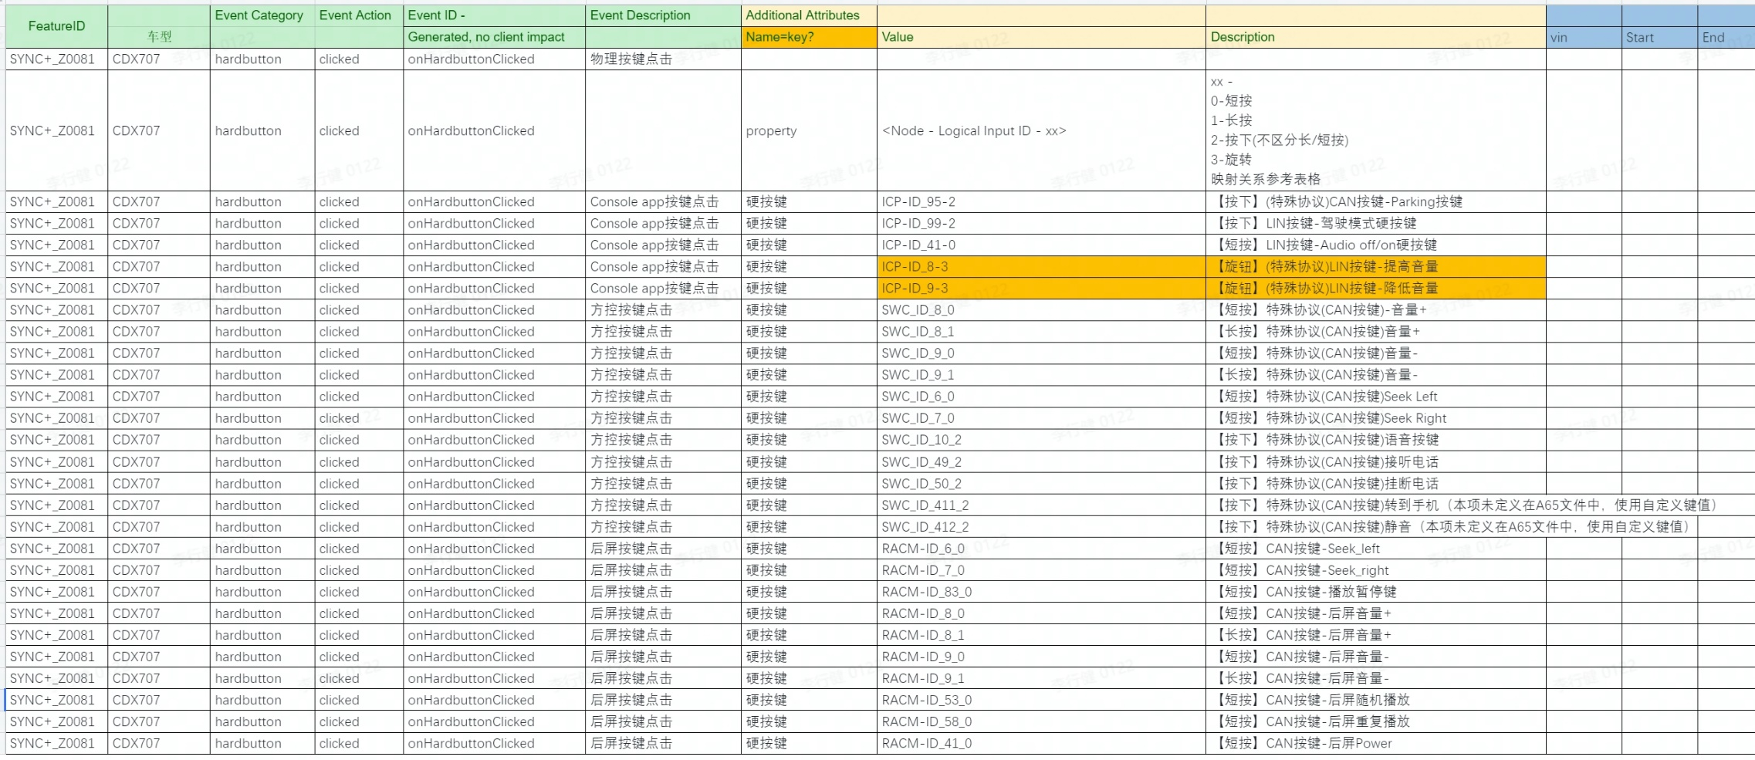

SYNC+_Z0081 | CDX707 | hardbutton | clicked | #NAME? | Console app按键点击 | 硬按键 | HCAV-ID_96-2 | 【短按】驾驶辅助硬按键

Voice-baidu-Joseph
Event Category | Event Action | Event ID | Event Description | Additional Attributes
 |  |  |  | Key | Value | Description | 百度 | 百度二次反馈
voice | wakeup | onVoiceWakeup | 语音被唤醒时触发
 |  |  |  | conversationId | <xxx> | 目前服务端没有该字段，但客户端可以生成一个特定字符串来标记一轮对话的开始到结束。系统时间戳
 |  |  |  | label | <HMI|默认唤醒词|自定义唤醒词|硬按钮|wakeup_free|adb|scene|biz|msg|others> | oneshot时候，label=默认唤醒词|自定义唤醒词 | label 值新增： 1. wakeup_free :等于现有的场景化唤醒词，需替换为字典中的名称。 2.adb：等于现有的TYPE_WAKEUP_BY_ADB，需替换为字典中的名称，业务场景为adb指令唤醒，仅调试用。 3.scene：等于现有的TYPE_WAKEUP_BY_SCENE，需替换为字典中的名称，业务场景为场景引擎卡片正负反馈唤醒。 4.biz：等于现有的TYPE_WAKEUP_BY_BIZ，需替换为字典中的名称。 5.msg：等于现有的TYPE_WAKEUP_BY_msg，需替换为字典中的名称，业务场景为消息中心消息正负反馈唤醒。 6.others：不等于现有所有类型的，均上报该值。
 |  |  |  | voice position | <主驾|副驾>
 |  |  |  | wakeup words | <你好，福特|你好，林肯|小度小度|Customized words> | 仅label=默认唤醒词|自定义唤醒词 需要填
 |  |  |  | oneshot | <true|false>
 |  |  |  | wakeup free words | <使用的免唤醒词> | 仅label=wakeup时填写
voice | asrstarted | onVoiceAsrstarted | 客户语音输入转文字开始，离线端触发
 |  |  |  | conversationId | <xxx> | 自动，唯一，从一次对话开始，到结束保持不变
voice | asrsucceed | onVoiceAsrsucceed | 客户语音输入被成功识别，并转化成文字内容
 |  |  |  | conversationId |  | 自动，唯一，从一次对话开始，到结束保持不变
 |  |  |  | onOffline | <离线|在线> | 无网时离线，有网时在线
 |  |  |  | 1stLetterTime | xxxms | 首字解析成功时间 - 收到解析请求时间
 |  |  |  | timeCost | xxxms | 整句解析成功时间- 收到解析请求时间
 |  |  |  | query | <xxxxxxxx> | 客户语音对话内容
voice | asrfailed | onVoiceAsrfailed | 客户语音输入识别失败
 |  |  |  | conversationId |  | 自动，唯一，从一次对话开始，到结束保持不变
 |  |  |  | failReason | <code+msg> | 文字描述解析失败原因 | 支持；目前只有code，客户端可以做映射。
voice | nlustarted | onVoiceNlustarted | 将识别的文字转化为可执行的语义开始 |  |  |  | 触发条件：仅当语音指令可被执行时，触发事件为非拒识状态
 |  |  |  | conversationId | <xxxxxxxx> | 自动，唯一，从一次对话开始，到结束保持不变
 |  |  |  | query | <xxxxxxxx> | 客户语音对话内容
voice | nlusucceed | onVoiceNlusucceed | 将识别的文字转化为可执行的语义 |  |  |  | 触发条件：仅当语音指令可被执行时，触发事件为非拒识状态
 |  |  |  | conversationId |  | 自动，唯一，从一次对话开始，到结束保持不变
 |  |  |  | isMultiRound | true/false | 多轮标记 | 待百度确认，云端是否可提供强弱多轮的标记
 |  |  |  | isSpeakableUI | true/false | 可见即可说标记 | 当结果为ture时，skill对应为空
 |  |  |  | isnluignored | true/false | 语音拒绝识别
 |  |  |  | isCorrection | true/false | 纠正标记
 |  |  |  | onOffline | <离线|在线> | 无网时离线，有网时在线
 |  |  |  | voicePosition | <主驾|副驾> | 指令输入定位

 |  |  |  | method | <唤醒后|oneshot|全局免唤醒|场景内免唤醒|延时聆听>
 |  |  |  | query | <xxxxxxxx> | 客户语音对话内容
 |  |  |  | skill | <xxxxxxxx> | skill：提供所有语音指令的垂类技能 | 除了所见即可说，其余skill均不应该为NA。 如果是车控和蓝牙相关垂类，上报json字符串里的"namespace"
 |  |  |  | coutinueCount | <count> | 一轮全双工连续说计数
 |  |  |  | timeCost | <xxxms> | 整句解析成功时间- 收到解析请求时间
 |  |  |  | VCS | <xxxxxxxx> | 仅车控和蓝牙相关垂类上报此字段
voice | nlufailed | onVoiceNlufailed | 语义识别失败，兜底话术场景
 |  |  |  | conversationId | 自动，唯一，从一次对话开始，到结束保持不变
 |  |  |  | query | <xxxxxxxx> | 客户语音对话内容
 |  |  |  | voicePosition | <主驾|副驾> | 声源定位
 |  |  |  | failReason | <code+msg> | 文字描述解析失败原因 | 支持；目前只有code，客户端可以做映射。
voice | nluignored | onVoiceNluignored | 语义识别拒识 |  |  |  | 触发条件：仅当语音指令不可被执行时触发事件，定义为拒识状态（包含无意义话语例如嗯嗯啊啊等），该事件与NLU Succeed互斥 拒识：语音指令后20s延时聆听，只接受15个常用垂类识别，以外的指令会被拒识
 |  |  |  | conversationId | 自动，唯一，从一次对话开始，到结束保持不变
 |  |  |  | query | <xxxxxxxx> | 客户语音对话内容
 |  |  |  | voicePosition | 主驾|副驾 | 声源定位
voice | actionsucceed | onVoiceActionsucceed | 单个语音指令被执行
 |  |  |  | conversationId | 自动，唯一，从一次对话开始，到结束保持不变
 |  |  |  | query | <xxxxxxxx> | 客户语音对话内容
 |  |  |  | skill |  | 垂类技能
 |  |  |  | responseTTS |  | 如果有TTS反馈， 车控无语音反馈
 |  |  |  | TTSOnOffline | <离线|在线> | TTS离在线
 |  |  |  | speaker | 标准女声|标准男声 | 发音人
 |  |  |  | timeCost | xxxms | 执行request时间- 收到执行成功时间
voice | actionfailed | onVoiceActionfailed | 语音指令执行失败
 |  |  |  | conversationId | 自动，唯一，从一次对话开始，到结束保持不变
 |  |  |  | query | <xxxxxxxx> | 客户语音对话内容
 |  |  |  | skill |  | 垂类技能
 |  |  |  | responseTTS |  | 如果有TTS反馈， 车控无语音反馈
 |  |  |  | TTSOnOffline | <离线|在线> | TTS离在线
 |  |  |  | speaker | 标准女声|标准男声 | 发音人
 |  |  |  | failReason | 文字描述解析失败原因
voice | ended | onVoiceEnded | 语音退出时触发
 |  |  |  | conversationId | 自动，唯一，从一次对话开始，到结束保持不变
 |  |  |  | label | <HMI|Voice|Hardbutton|Timeout|Others>
 |  |  |  | coutinueCount | <xx> | 连续说计数
voice | help | onVoiceHelp | 进入语音帮助时触发
 |  |  |  | page | 首页|导航|车控|多媒体等等 | 进入查看的具体页面 | baidu

 |  |  |  | 垂类名称 | 实现方式
 |  |  |  | 导航主体单目的地 | unit
 |  |  |  | 导航控制指令 | unit | 关闭打开音量ar
 |  |  |  | 导航多目的地 | unit | 多途径点
 |  |  |  | 车控 | iovparser | 打开关闭车窗空调等
 |  |  |  | 智能家居 | dumi | 车控家
 |  |  |  | 违章查询 | iovparser | 涉及违章查询垂类
 |  |  |  | 火车票 | unit
 |  |  |  | 限行 | unit
 |  |  |  | 小程序基座 | iovparser | 打开小程序本地服务
 |  |  |  | 加油小程序 | unit
 |  |  |  | 火车票小程序 | dumi
 |  |  |  | 音乐 | dumi | 媒体资源子垂类
 |  |  |  | 有声 | dumi | 媒体资源子垂类
 |  |  |  | 新闻 | dumi | 媒体资源子垂类
 |  |  |  | 媒体控制 | iovparser | 打开关闭
 |  |  |  | 一语直达-航班查询 | unit | MU2882大概几点到
 |  |  |  | 一语直达-机票查询 | unit
 |  |  |  | 电话 | unit
 |  |  |  | 自定义唤醒词 | unit
 |  |  |  | dcs停车场 | unit | 小程序智慧停车
 |  |  |  | Uicontrol |  | 所见即可说语音模拟事件选择第三个向上滑动向下滑动
 |  |  |  | 汽车问答 | unit | 爱车探索、电子手册、表格知识问答
 |  |  |  | 提示语（自定义提示语) | unit
 |  |  |  | 发音人变更（自定义发音人) | unit
 |  |  |  | 日程管理 | unit
 |  |  |  | 车况监控、 | unit | 剩余油量
 |  |  |  | 时间、翻译、计算、度量衡、股票、汇率、彩票、客服、图片搜家、百科问答、谜语问答、食材、影、视、人口、地理、史、植物、汉语、诗、词、人物、人物属性、关系、世界之最、万个为什么、特产、笑话、成语接龙、有声博物馆、天气 | dumi
 |  |  |  | 系统画像 | dumi | 小度助手信息、你是谁
 |  |  |  | 闲聊 | dumi
 |  |  |  | 敏感词 | iovparser | 品牌车型对比

payment - baidu -kanbing
Event Category | Event Action | Event ID - | Event Description | Additional Attributes
 |  | Generated, no client impact |  | Key | Value | Description
baidupayment | payed | onBaidupaymentPayed | baidu模块支付状态
 |  |  |  | issuccess | <true|false> | 支付是否成功
 |  |  |  | type | <aggregate|seamless> | 仅在支付成功时填写
 |  |  |  | amount | <xxx> | 订单金额
 |  |  |  | orderdetails | <xxx> | 订单详情，编号
 |  |  |  | property | <The property that changed - see below>
 |  |  |  |  | 1745250905 | 爱奇艺
 |  |  |  |  | 1359143645 | 喜玛拉亚
 |  |  |  |  | 1795346393 | 电影票
 |  |  |  |  | 151138013 | 加油
baidupayment | clicked | onBaidupaymentClicked | baidu模块免密支付开关
 |  |  |  | isseamlesspay | <true|false> | 免密支付开关

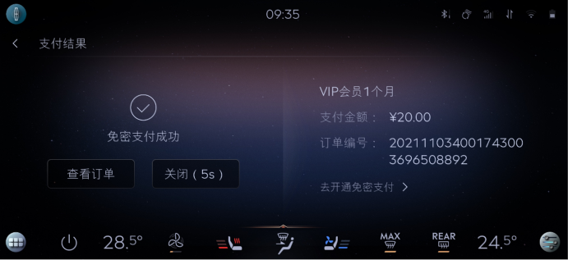

 |  |  |  |  |  |  | baidu | 区分聚合支付，免费支付
 |  |  |  |  |  |  | 喜马拉雅
 |  |  |  |  |  |  | 爱奇艺
 |  |  |  |  |  |  | 酒店
 |  |  |  |  |  |  | 电影票
 |  |  |  |  |  |  | 加油

 |  |  |  |  |  |  | 外卖 | 美团支付

QuickPanel-YF
Event Category | Event Action | Event ID - | Event Description | Additional Attributes
 |  | Generated, no client impact |  | Key | Value | Description
quickpanel | mediacontrol | onQuickpanelMediacontrol | 媒体控制区域
 |  |  |  | property | <随心听|随心看|云听|CaPlay音乐>
 |  |  |  | Buttonclick | <played|ended|prev|next> | 音频控制具体操作，部分音源仅适用于特定操作， 例如Cpmusic仅有上一曲/下一曲，暂停/播放
quickpanel | normalset | onQuickpanelNormalset | 其他控制
 |  |  |  | <The property that changed - see below>
 |  |  |  | 个性化档案入口 | clicked
 |  |  |  | 精简屏幕 | <on|off>
 |  |  |  | 蓝牙开关 | <on|off>
 |  |  |  | 投屏开关 | <on|off>
 |  |  |  | 进入设置 | clicked
 |  |  |  | 音量调节 | <0 ~ 30> | 调整后的音量值
 |  |  |  | 亮度调节 | <-4~4> | 调整后的亮度值

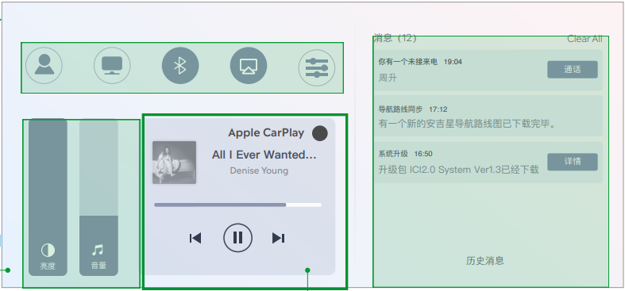

 |  |  |  |  | <qqmusic|ximalaya|news|btmusic|usbmusic|onlineradio|cpmusic>

Carplay - YF - Gengdekang
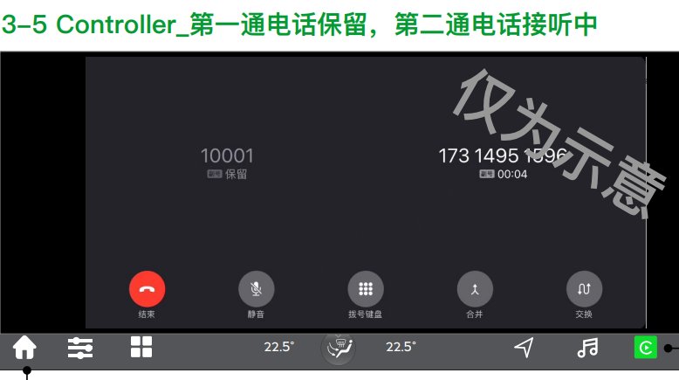
Event Category | Event Action | Event ID - | Event Description | Additional Attributes
 |  | Generated, no client impact |  | Key | Value | Description
carplay | connected | onCarplayConnected | 连接成功 |  |  | iphone设备成功连接时上报。包含开机自动连接，断开后自动连接的场景
 |  |  |  | OS_Version | <xxxxx> | 记录连接iphone的软件版本
 |  |  |  | iphone | <xxxxx> | 手机型号
carplay | Disconnection | onCarplayDisconnection | 断开连接 |  |  | 因手动点击断开、系统关机、链接中断、紧急救援触发等原因导致的Carplay断连发生时上报
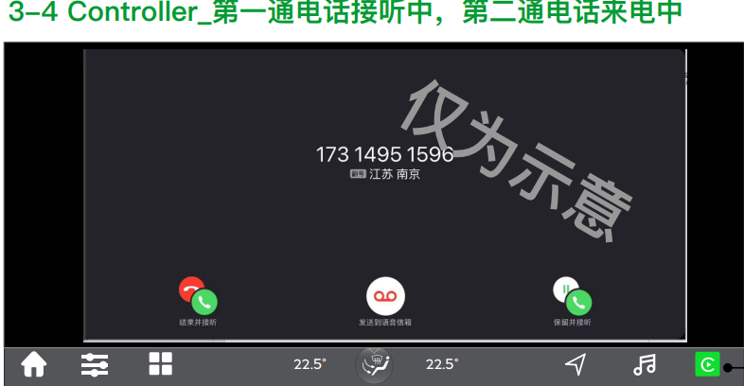
 |  |  |  | from | <start time> | 记录连接成功时的时间点和断开连接的时间点
 |  |  |  | to | <end time>
carplay | switch | onCarplaySwitch | 本地和Carplay切换
 |  |  |  | status | <carplay|本地>
cpphonecall | placed | onCpphonecallPlaced | 拨打电话
cpphonecall | accepted | onCpphonecallAccepted | 接听电话
 |  |  |  | label | <hardbutton> | 仅当用户通过硬按键操作时上报
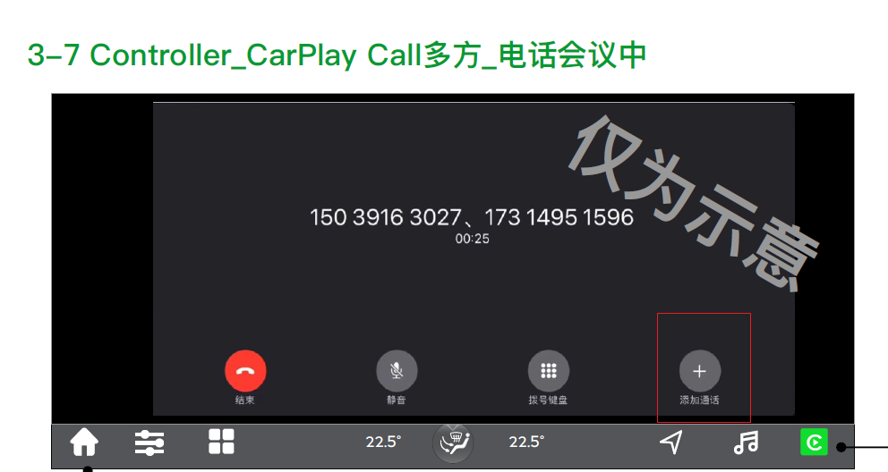
 |  |  |  | 第二通来电操作 | <保留并接听> | 仅当有第二通电话打入时上报
cpphonecall | control | onCpphonecallControl | 通话过程中操作
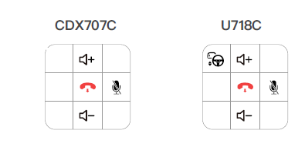
 |  |  |  | <The property that changed - see below>
 |  |  |  | 添加通话 | clicked | 添加成功时上报
 |  |  |  | 第二通电话 | <合并|交换>
cpmusic | played | onCpmusicPlayed | 音频源切入 & 开始播放时 |  |  | Carplay内部音源之前的切入或本地音频与Carplay音频的切入，开机自动连接，手动点击播放
 |  |  |  | property | <xxxx> | 记录使用的播放源
cpmusic | ended | onCpmusicEnded | 当前音频停止播放时触发，并记录开始播放/结束播放的时间点 |  |  | 包括但不限于断连、被电话打断、被语音打断或本地音源/CP音源切换、包括source 打断、暂停、切出、系统关机等场景
 |  |  |  | property | <xxxx> | 切出前的播放源
 |  |  |  | from | <audio play start time> | 本次播放时长，暂停/结束播放时刻-开始播放时刻
 |  |  |  | to | <audio play end time>
cpmusic | controls | onCpmusicControls | 音频控制，包括播放，暂停，上/下一曲，播放模式选择
 |  |  |  | label | <hmi|widget|hardbutton|rear|others> | hmi仅包含在原生播放器内部的操作,rear是后排小屏的操作
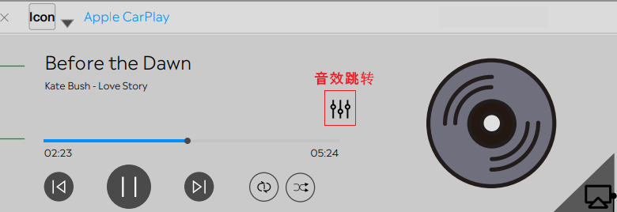
 |  |  |  | operation | <播放|暂停|下一曲|上一曲|单曲循环|列表循环|随机播放>
 |  |  |  | property | <xxxx> | 操作的播放源
cpmusic | clicked | onCpmusicClicked | CP音乐相关的按键
 |  |  |  | property | <xxxx> | 操作的播放源
 |  |  |  | <The property that changed - see below>
 |  |  |  | ⾳效跳转 | clicked
 |  |  |  | 投屏 | <on|off>
cpvoice | wakeup | onCpvoiceWakeup | 语音被唤醒时触发
 |  |  |  | label | <Hey_Siri|Hardbutton|Others> | Hardbutton是长按才会唤起,不属于Hey_siri和Hardbutton的其他唤醒方式算作Others
cpvoice | ended | onCpvoiceEnded | 语音被退出时触发
 |  |  |  | label | <voice|Hardbutton|Others> | 属于Hey_siri和Hardbutton的其他退出方式算作Others
Cpmap | opened | onCpmapOpened | 打开地图
 |  |  |  | property | <xxxx> | 记录导航的地图软件
Cpmap | tripstarted | onCpmapTripstarted | 开始导航 |  |  | 如果用户在连接车机前就在手机端已发起导航，则开始导航从连接车机端时上报。
 |  |  |  | property | <xxxx> | 记录导航的地图软件
Cpmap | tripended | onCpmapTripended | 结束导航 |  |  | 手动点击结束、到目的地自动结束、Carplay连接断开、关机、被本地导航切掉或被内部其他地图切掉时上报结束导航。
 |  |  |  | property | <xxxx> | 记录导航的地图软件
 |  |  |  | Navi. Duration | <xxxs> | 本次车机端导航时长，仅在苹果原生结束导航时上报
 |  |  |  | Navi. Distance | <xxxm> | 本次导航里程，仅在苹果原生结束导航时上报
 |  |  |  | is_arrived | <ture|false> | 是否到达目的地，以自动结束导航为判断条件，仅在苹果原生结束导航时上报

FAPA-TS
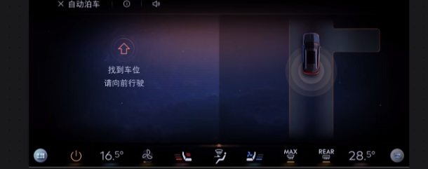
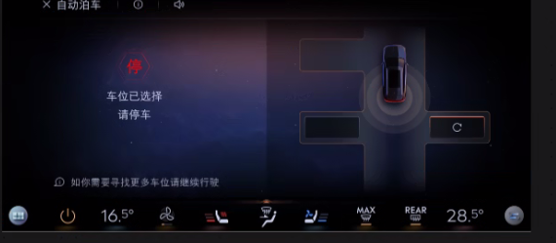
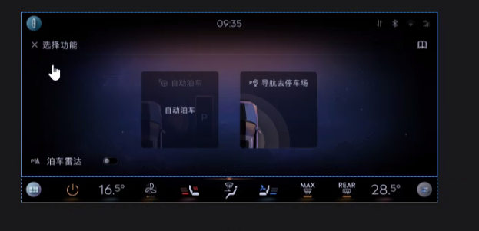
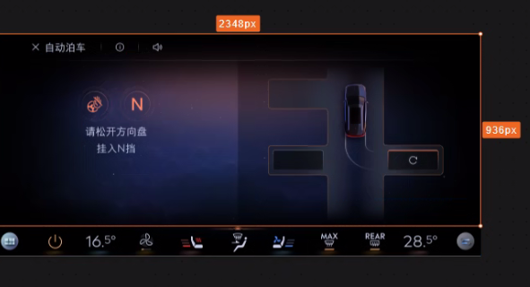
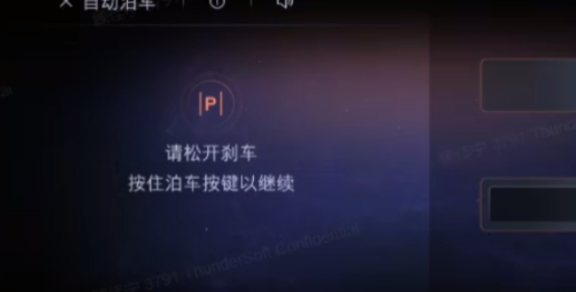
Event Category | Event Action | Event ID | Event Description | Additional Attributes
 |  |  |  | Key | Value | Description
autoparking | clicked | onAutoparkingClicked | FAPA弹窗点击事件
 |  |  |  | <The property that changed - see below>
 |  |  |  | 自动泊车 | clicked
 |  |  |  | 泊车雷达 | <on|off>
 |  |  |  | 导航至停车场 | clicked
autoparking | started | onAutoparkingStarted | 开始自动泊车
 |  |  |  | type | <泊入|泊出> | 记录用户具体选择的泊车模式
autoparking | finished | onAutoparkingFinished | 自动泊车结束
 |  |  |  | issuccess | <true|false> | 记录是否成功完成自动泊车
 |  |  |  | from | <start time> | 成功接管时为开始时间
 |  |  |  | to | <end time> | 成功完成泊车或时泊车被停止时上报
 |  |  |  | warning | <手动结束|系统故障|othes> | 自动泊车失败时上报，记录可识别出的失败原因

